상품제안서
명함형밴드(인쇄밴드) | 상품코드: F08617

 |  |  |  |  |  |  | 02-412-0044 | www.easy1.co.kr
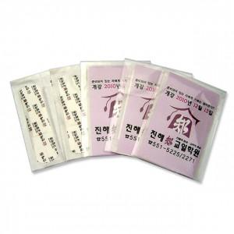

【상세/제작정보】 | .

【인쇄/포장옵션】 | 풀칼라 / OPP(비닐)

【공급단가】 | 수량 | 5,000~ | 10,000~ | 20,000~ | 30,000~ | 50,000~
*VAT별도 | 단가 | 150원 | 150원 | 140원 | 130원 | 130원

【상품 URL】 | https://dev.easy1.co.kr:443/src/goods_detail.php?gdno=8617

